2021_data
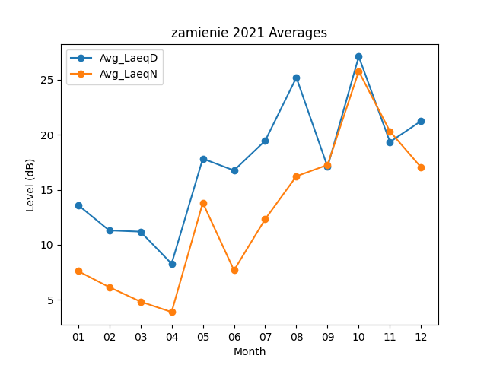
Month | Avg_LaeqD | Avg_LaeqN
01 | 13.619354839 | 7.6225806452
02 | 11.310714286 | 6.1642857143
03 | 11.2 | 4.8516129032
04 | 8.2866666667 | 3.9
05 | 17.819354839 | 13.819354839
06 | 16.753333333 | 7.69
07 | 19.448387097 | 12.332258065
08 | 25.180645161 | 16.225806452
09 | 17.08 | 17.256666667
10 | 27.083870968 | 25.74516129
11 | 19.336666667 | 20.296666667
12 | 21.241935484 | 17.025806452

